sheet1
编号 | 日期 | 问题 | 问题截图 | 解决方案 | 解决方案截图 | 备注
1 | 2017-06-20 | 无法修改云地址 |  | 提供融云sdk源码
2 | 2017-06-21 | 部门数据出错 |  | 数据库id初始化： t_member从10001(或更大)开始 t_branch从101(或更大)开始 调整代码com.organ.action.adm->BranchAction.java->del()里的id判断 | 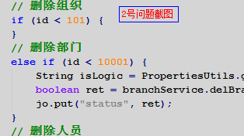
3 |  | 头像找不到 |  | 应用写死主机地址
4 |  | 打包出现错误 | 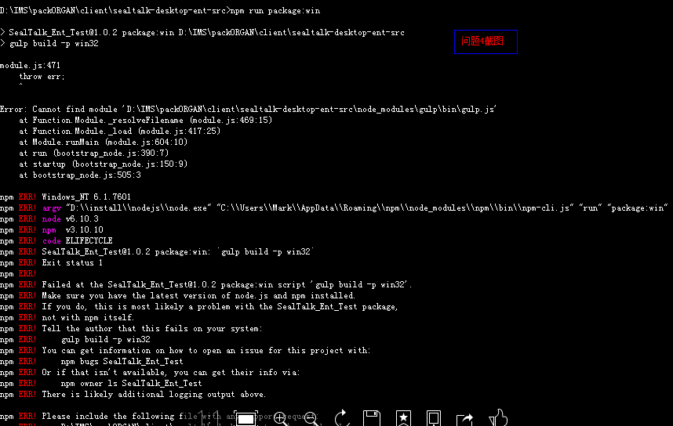 | 1、严格按照文档说明。 2、检查node版本、electron版本、是否有安装gulp 3、系统不一样，可能会造成一些问题，故执行操作： 删除sealtalk-desktop-ent-src\node_modules里非RongIMLib目录的所有文件，并执行npm install命令重新安装相关模块。
5 | 2017-06-22 | 安卓的图片缩略图不显示, ios的文件icon不显示 pc端的文件icon也不显示 |  | 文件，图片转发bug引起，已解决
6 |  | 安卓群组内，我点了定位， 会提示key鉴权失败，请重新绑定 |  | 需要自己去高德地图申请Appkey，然后与SHA1进行绑定，并且将AndroidMainIfest中的 如图位置替换自己的Appkey
7 |  | 文件下载后不提示文件位置 |  | 下载位置是app系统设定了专门存放的位置，用户无法任意存取，下载位置 对用户来说无意义。
8 | 2017-06-23 | Android端，导航栏多了名字 |  | 已取消
9 |  | 切换数据库，可以用旧数据库登陆 |  | hbm.xml模块指定了数据库名称，已解决
10 |  | 头像问题 |  | 1、检查服务器根目录下是否有upload/images/目录。 2、检查/upload/images/目录下是否有默认头像PersonImg.png 3、检查数据表中对应成员头像数据是否为空(t_member表->logo字段,t_cutlogtemp表) 4、检查/upload/images/目录下是否存在数据表中记录的头像文件
11 | 2017-06-28 | auth2登陆获取未授权token覆盖问题 |  | 1、去掉已存在判断。加入uuid唯一码

